상품제안서
쥬드 이지롤 버클형 10K 3단 자동 거꾸로 우산 | 상품코드: S46723

 |  |  |  |  |  |  | 02-713-8555 | www.synergygift.co.kr
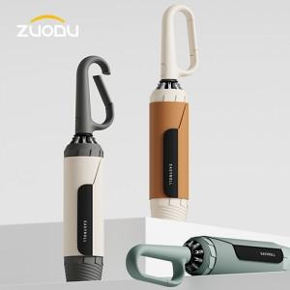

【상세/제작정보】 | <p><span style="font-size: 18.6667px;">※ 풀칼라인쇄 별도문의 바랍니다.</span>​</p>

【인쇄/포장옵션】 | [손잡이] 손잡이1도, [원단] 원단실크1도, [원단] 원단컬러 / 포장지포장

【공급단가】 | 수량 | 20~ | 100~ | 300~ | 500~ | 1,000~
*VAT별도 | 단가 | 21,120원 | 20,130원 | 19,300원 | 18,810원 | 18,310원

【상품 URL】 | https://www.synergygift.co.kr:443/src/goods_detail.php?gdno=46723

